インフラストラクチャ
インフラストラクチャ設計
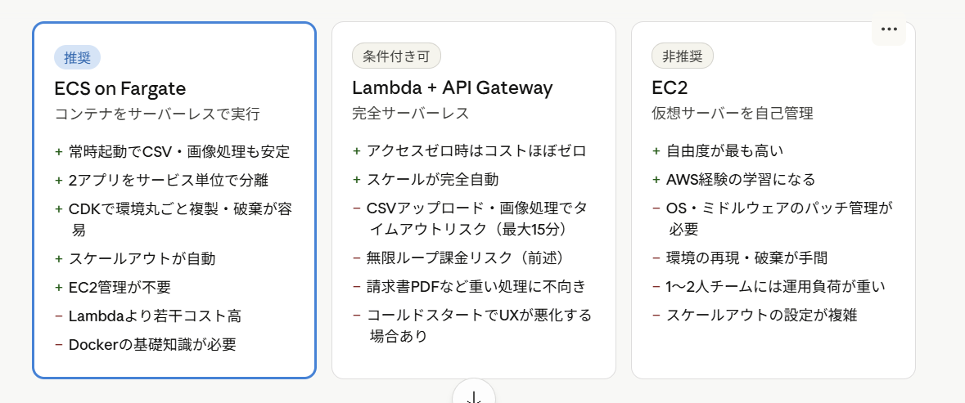
サーバーレスがいい
検証環境を作成して、うまくいかなければ手軽に削除したい。 →コンテナ化したい

EC2: 環境のフルコントロール、コスト最適化最優先、数時間、数日かかる処理などに合ってる。
CDK：インフラの構成をコードで管理
Pythonで書ける
cdk deproyで立ち上げ、cdk destroyで削除
最初はVPC・Aurora・S3だけ

オーケストレーション：
以下の場面で、自動管理可能。
・コンテナが落ちた
・アクセス急増
・複数サーバに分散
・ゼロダウンタイムでデプロイしたい

ECSfargate: ECSは、Dockerコンテナをどこで、いくつ、どう動かすかを管理する。
Fargateは、コンテナを動かすサーバーの管理をAWSに任せるモード。
→サーバーレスなコンテナ実行環境
※CPUとメモリの組み合わせは、AWS側で決められている。メモリを大きくしたければ、CPUも上げる必要がある。
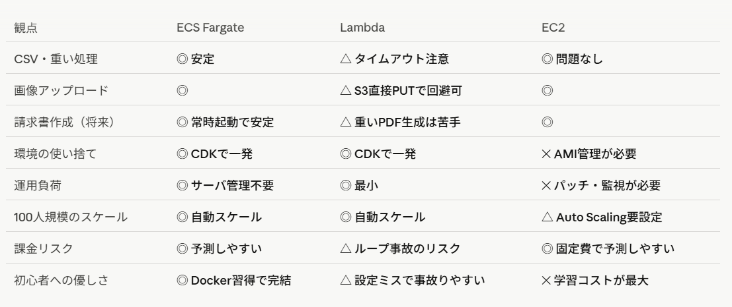
Caas：
デメリット
・EC2の仮想サーバーの設定と異なり、
コンテナ環境を準備するための専門知識が必要
・オーケストレーションによるコンテナ管理が必要

サービス間通信
ECS service connect：
マイクロサービス間のHTTP通信を簡単にするもの
アプリA→アプリBへのHTTP直接呼出しなど
例えば社内アプリから、
PDF生成サービスを呼び出す
というときは必要かも。
→今回は要らない。

EventBridge：
イベント駆動の通信
申請イベントをアプリBに非同期で届ける。
→どっちかっていうとこれ

Ｃaas設計
ネットワーク設計：fargateを使うなら、ネットワークはawsvpcのみ。
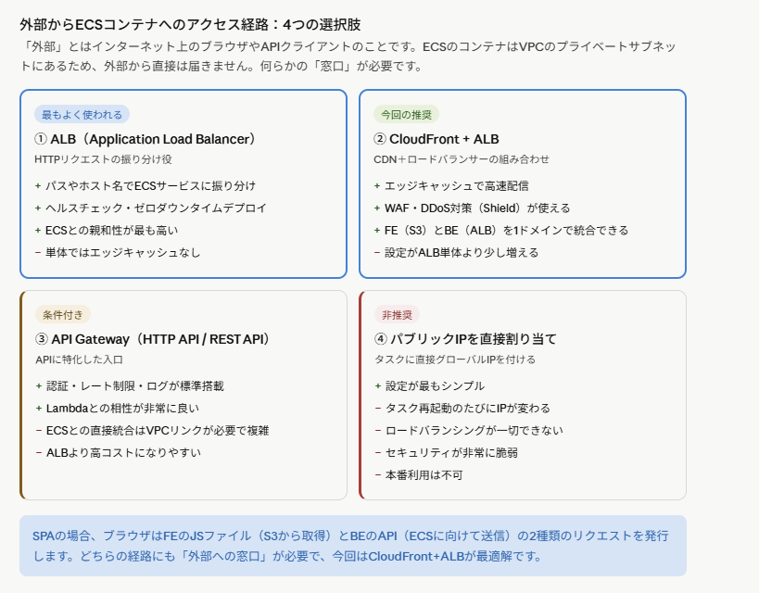
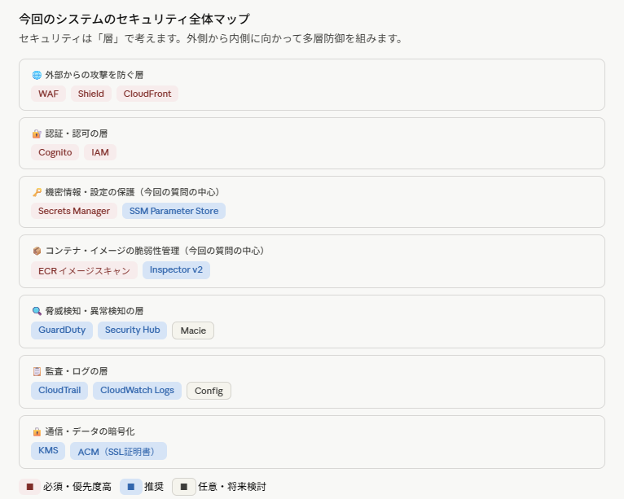

ストレージとデータ設計：コンテナのアプリケーションは、永続的なストレージを独自で設定する。S3を使う。

データベースの統合：RDS、Auroraを使う

セキュリティスキャンと脆弱性管理：
■構成情報や機密データの保護
候補
・SecretsManager
・System Manager Parameter Store
■イメージを格納するECRには、イメージスキャンが標準で設定されている。

モニタリングとログ管理：
■CloudWtch Container insights

SORのCaasアーキテクチャ(マルチAZ)
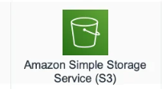
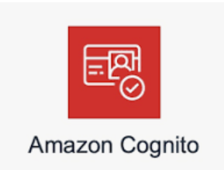
VPC
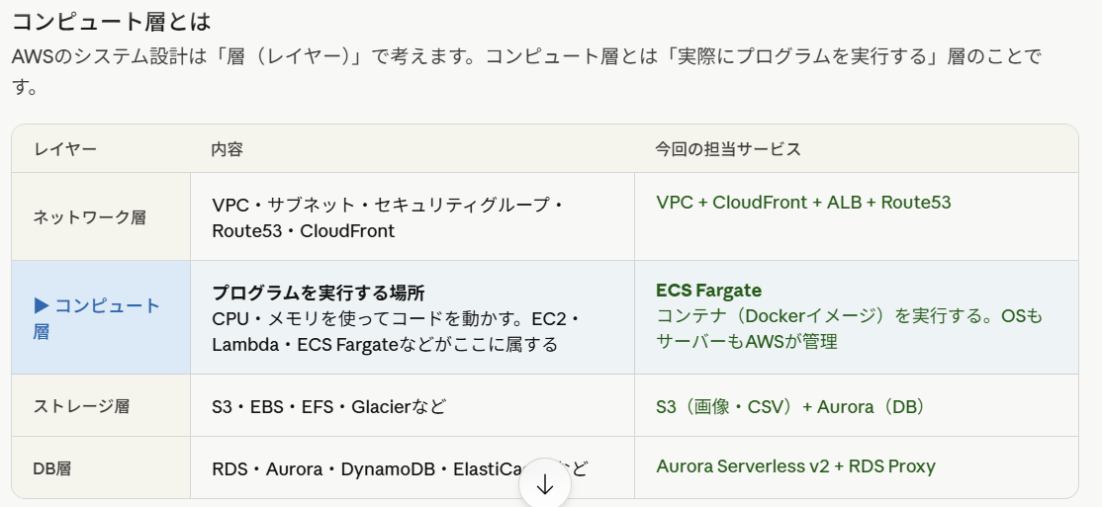

パブリックサブネット

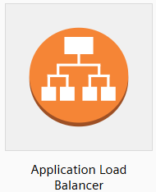

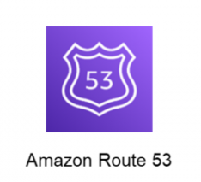
プライベートサブネット：
プライベートサブネット：

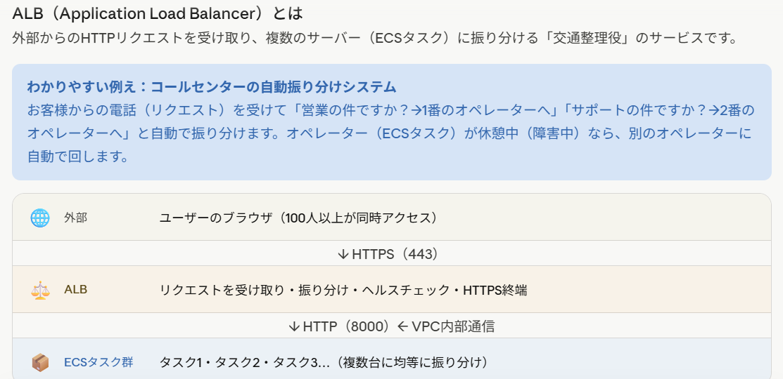

SoE基盤

DB用プライベートサブネット：

